关系图
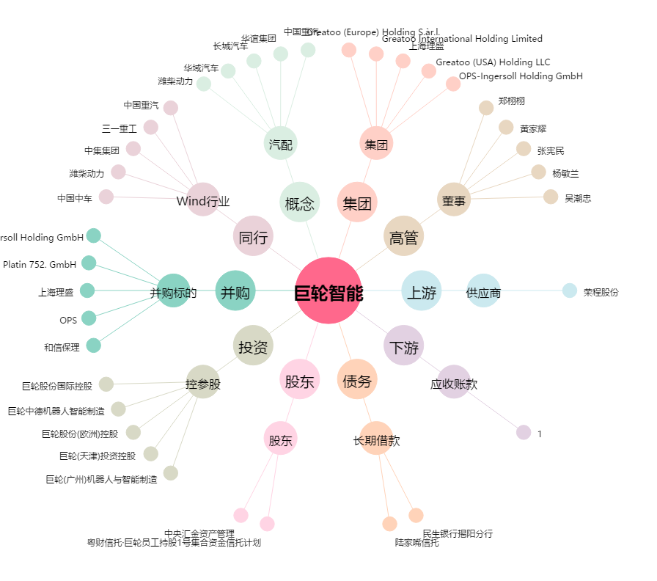
巨轮智能[002031.SZ] - 关系概览图

